关系图
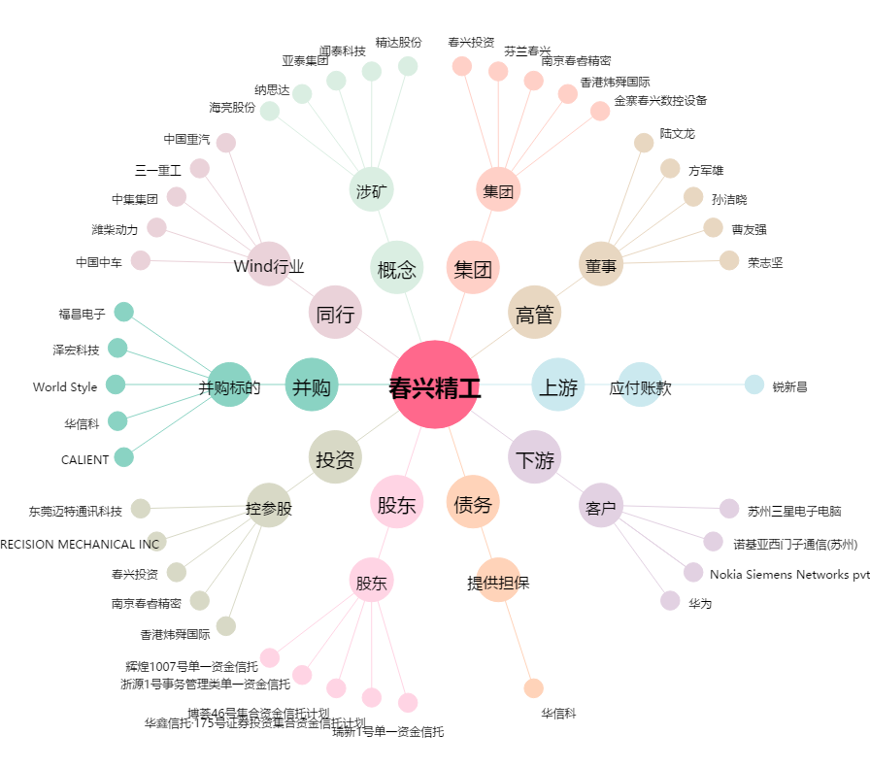
春兴精工[002547.SZ] - 关系概览图

